Mapa 2.5
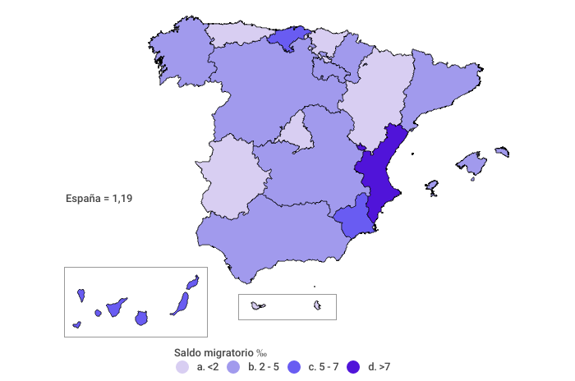
Saldo migratorio neto por 1.000 habitantes
Año 2021

